Sheet1
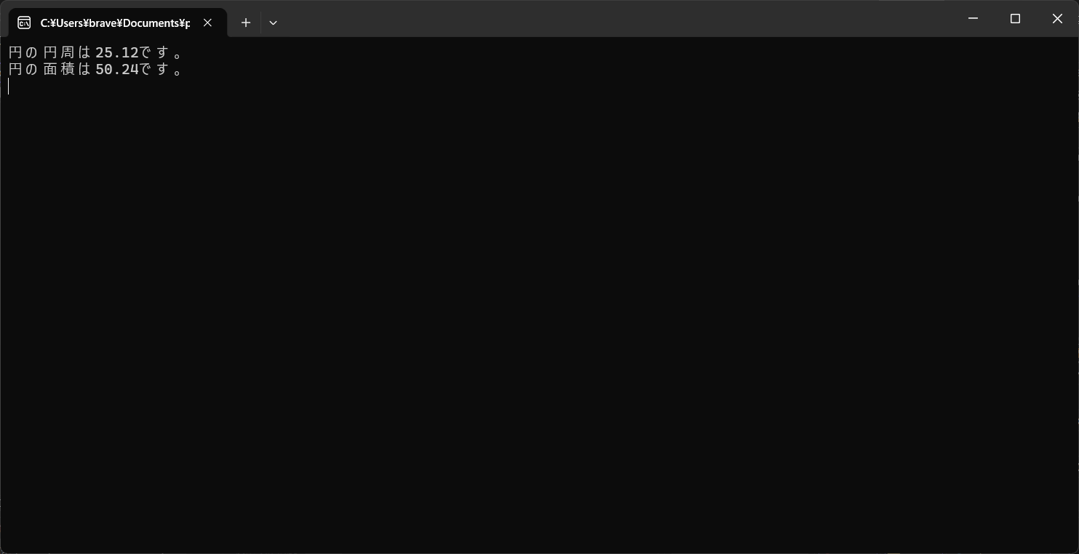
円周、面積を求めてConsoleに出力するメソッドを作成し出力

